Включение макросов
Инструкция по запуску макросов

Вариант 1. При открытии файла сверху выводится сообщение на красном фоне:
"РИСК БЕЗОПАСНОСТИ. Корпорация Майкрософт заблокировала запуск макросов, так как источник этого файла не является доверенным."

1. Открыть свойства файла (кликнуть правой кнопкой мыши по файлу/Свойства)

2. На вкладке "Общие" поставить галочку "Разблокировать" / OK
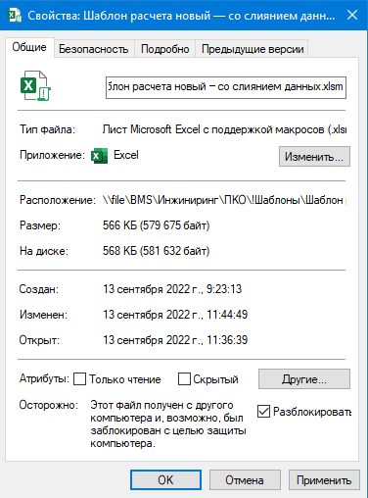

Более подробно см.:
https://www.planetaexcel.ru/techniques/3/24383/

Вариант 2. При открытии файла сверху выводится сообщение на жёлтом фоне:
"ПРЕДУПРЕЖДЕНИЕ СИСТЕМЫ БЕЗОПАСНОСТИ. Запуск активного содержимого отключен. Щелкните для получения дополнительных сведений"

Нажать кнопку "Включить содержимое", макросы в файле станут работать.
Если сохранить файл, кнопку нажимать повторно не потребуется.

Вариант 3. Никакого сообщения не выводится.

1. Зайти в настройки Excel: Файл/Параметры

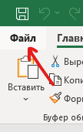

2. В окне "Параметры Excel": Центр управления безопасностью / Параметры центра управления безопасностью...
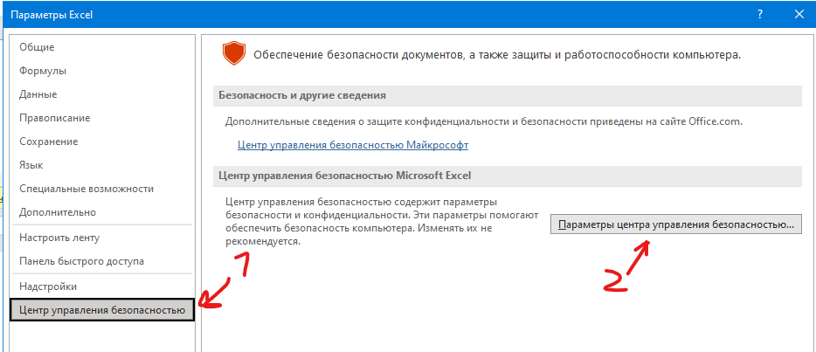

3. В окне "Центр управления безопасностью": Параметры макросов / Отключить макросы VBA с уведомлением
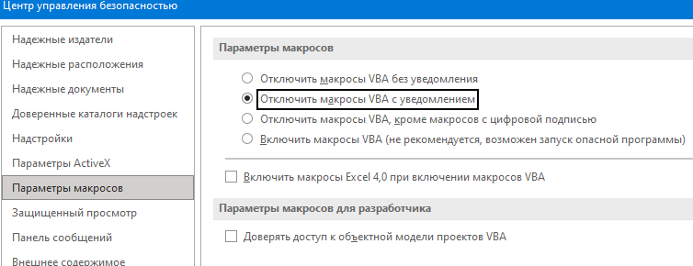

4. Сохранить изменения в настройках, перезапустить данный файл. Будет выведено сообщение на жёлтом фоне, как в варианте 2

